满意度得分
包装满意度得分
 | 平均值
外包装 | 4.14
内饰 | 4.00
外型 | 4.29
按键 | 4.14
天线 | 4.29
指示灯 | 4.86
说明书 | 3.86
总体上，用户对W2C是比较满意，综合评价达到4.00分，其中外观设计满意度最高，说明书的满意度较低。 ①在包装上，用户对内饰相对不满意，认为相对廉价感； ②在连接上，用户满意度较高，仅有个别用户在连接过程出现问题； ③在说明书上，认为过于简单，且存在部分信息缺少的问题； ④在平台性能上，用户认为是满意的，但在穿墙能力，及较远距离的连接上存在一定的问题；且存在信号削减的问题。

性能满意度得分
网页响应速度 | 4.00
连接稳定性 | 4.00
终端信号强度 | 4.71
联网速度 | 3.67
预览、回放响应速度 | 3.83
连接稳定性 | 3.83
摄像机的信号强度 | 4.17

整体评价
包装 | 4.00
外观 | 4.29
说明书 | 3.71
连接 | 4.00
性能 | 4.00

可用性问题
序号 | 体验点 | 体验问题 | 详细情况 | 截图 | 优先级 | 建议 | 采纳情况 | 计划完成时间 | 备注
1 | 包装 | 外包装盒材质不够结实 | 外包盒材质不够结实，在运输过程中易损坏；且看起来不够档次；【P01、P05、P06、P07、P13】 | / | 低 | 这个需视市场定价及成本而优化 | 暂不纳入规划
2 |  | 外包装的图片显示不合理 | 外包装上显示的中继器是未展开天线的样子，导致用户不清楚需将中继器打开，待中继器上电之后查看说明书才发现，此时需将设备取下来再展开，相对较麻烦；【p07】 | 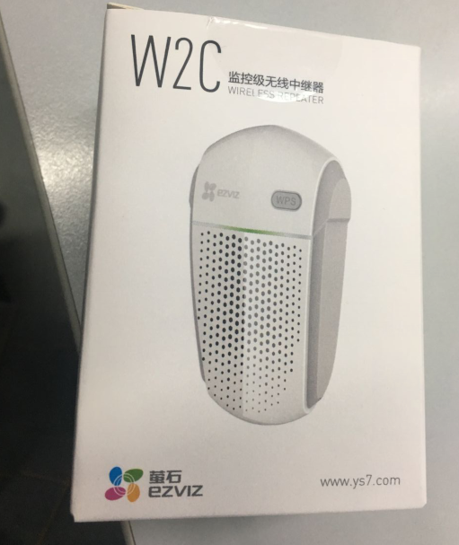 | 低 | 可考虑将图片更换成张开翅膀的样式 | 暂不纳入规划
3 |  | 外包装的不干胶不易打开 | 外包装的不干胶过于粘，且没有易于撕开的地方，导致用户在打开外包装时，需借用小工具，不便利；【P09、P11】 |  | 低 | 可考虑在封口胶的边上留一点空白，便于用户能撕开封口胶 | 暂不纳入规划
4 | 外观设计 | 天线过于单薄 | 天线过于单薄，给人易折断的感觉；【P01、P09、P12】 | 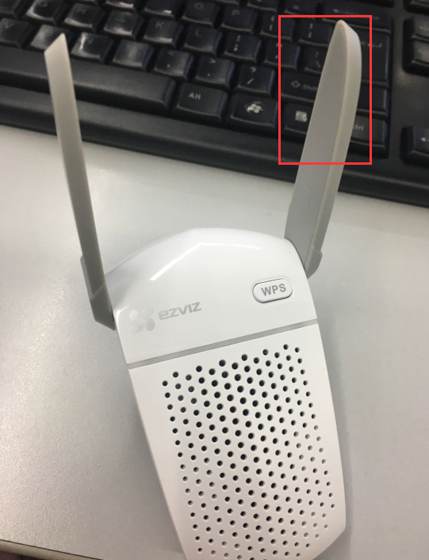 | 低 | 可改用内置天线，或者优化天线的形状及尺寸 | 暂不纳入规划 |  | 已经过跌落测试，1.5米不会摔断
5 |  | 天线边缘锋利 | 边缘锋利容易割手，中继器一般位于比较靠下的墙体插座上，孩子看到好奇时碰触时担心会划伤小孩；且会给用户一种工艺很粗糙的感觉；【P01】 | 同上 | 中 | 优化天线边缘的线条 | 规划中 |  | 与结构沟通优化
6 |  | 外观设计过大导致影响了正常开关的使用 | 中继器外观过大，将其插在墙壁插座上时，均会占用其的插孔，也会影响旁边开关的使用；【p04、P11、P13】 | 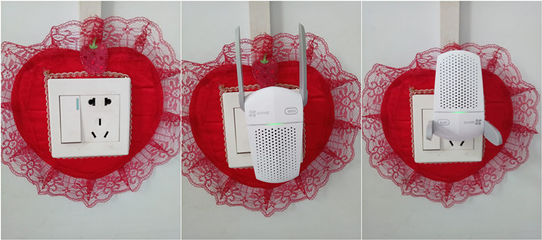 | 低 | 考虑可缩小其宽度 | 暂不纳入规划 |  | 结构太大导致的
7 |  | 外观的散热孔容易积灰 | 外观的散热孔容易吸灰，担心会影响设备的清洁度，同时也担心影响设备的正常使用【P04】 | / | 低 | / | 暂不纳入规划
8 |  | 外观上的WPS键外凸导致容易误触 | 由于中继器的WPS按键外凸，将中继器在插在接线板上，不小心将东西压在中继器上时，会误压倒WPS键，从而将中继器重置【p07、P11】 | 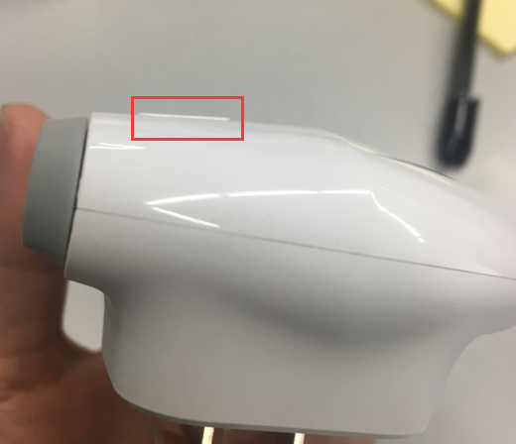 | 低 | 建议将WPS做成相对内凹一点，至少需与外观面持平位置 | 暂不纳入规划
9 |  | 指示灯绿灯常亮状态有歧义 | 设备上电之后，指示灯处于绿色常亮状态，与设备正常工作状态指示灯相同导致用户误以为设备处于正常工作状态，以为可以正常使用了；且绿灯常亮时间较长预计30s左右其指示灯状态更改为绿色慢闪；【P07】 | / | 低 | 将设备上电后的颜色更换为其他状态的颜色 | 已解决 |  | 已更改为黄色常亮
10 | 连接 | 连接过程中输错路由密码其缺少提示信息，从而导致无法连接 | 在配置过程中，上级路由器密码输入错误时，其界面未呈现错误信息（且此时界面提示成功），但此时重新登录管理界面失败，且中继器联网失败，用户不清楚是什么原因导致也不清楚该如何解决问题；【P07】 | 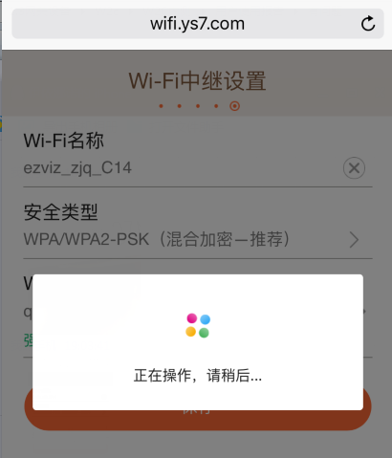 | 中 | 建议在管理界面能及时检测上级路由密码的正确性，发现错误时及时提示 | 已解决 |  | 已更改为明文密码
11 |  | 搜索无线信号失败时缺少自动刷新功能 | 在中继器连接上级路由器过程中，搜索失败后，用户点击确定后，重新点击搜索仍出现该提示，而未进行重新刷新，其流程不符合用户的操作认知；【P13】 | 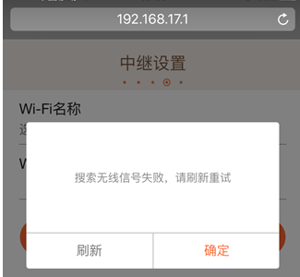 | 低 | 建议在刷新界面或重新获取上级路由时重新加载路由信息 | 解决中 |  | 1.提高了刷新成功率； 2.“刷新”更改为“重新搜索”放在右边，“确定”放在左边。（提OA流程）
12 |  | 中继器穿墙能力欠佳-萤石摄像机首次连接不稳定 | 使用普通方式将萤石IPC连接在W2C（而非WPS）上，期间连接了2次其才连接成功（中继器与路由器隔1层木板、一堵墙体）【P09】 | / | 中 | 优化中继器的穿墙能力 |  |  | 验证下WPS添加方式是否能一次成功
13 | 日常使用（非萤石终端） | 正常使用过程中,IP地址无法登录 | IP地址登录失败，说明书显示支持IP地址登录，但在中继器设置好后使用IPC地址访问时出现加载失败的现象，用户不清楚是什么原因导致的；【P01、P04、P07】 | / | 高 | 使用域名登录操作相对不便利，建议优化支持IP地址的登录 | 规划中 |  | 确认下是否可拦截IP地址，跳转至特定页面
14 |  | 手动切换中继器信号失败 | 手机、pad信号从主路由手动切换至中继器切换失败，提示认证失败，需重新输入密码，但密码输入正确仍无法切换，需重启中继器或等待10多分钟可能会切换成功（中继器与主路由隔一堵墙，距离6.5米，有线中继；终端与中继器不隔墙，距离5米内）【P01】 | / | 中 | 优化中继器的穿墙能力 |  |  | 验证下是否每次都这样？
15 |  | 出现自动断开中继器连接至主路由情况 | 当手机休眠之后，手机连接的网络自动从中继器上断开，打开手机时发现自动切换至主路由器上（此时主路由的信号相比中继器的略弱），用户怀疑有中继信号中断的现象【P01】 | / | 中 | 优化中继器联网的稳定性 | 暂不纳入规划 |  | 与手机的优选机制有关
16 |  | 穿墙后距离相对较远时中继器信号接收能力欠佳 | 在正常连接中继器之后，将中继器移至目标位置（与路由器隔一堵墙，距离20米的位置），出现偶尔断网现象，重启中继器之后出现频繁断网现象【P05】 | / | 中 | 优化中继器的穿墙能力 |  |  | 追问： 1.测试下20米位置的中继器的上下行速度； 2.中继器连接的终端数
17 |  | 缺少SSID、密码的管理，不便于中继器网络的管理 | 中继器后台数据缺少SSID、密码的管理，导致用户需修改中继器的SSID或密码时，需重置中继器后重新设置才可，操作不便利【P07】 | 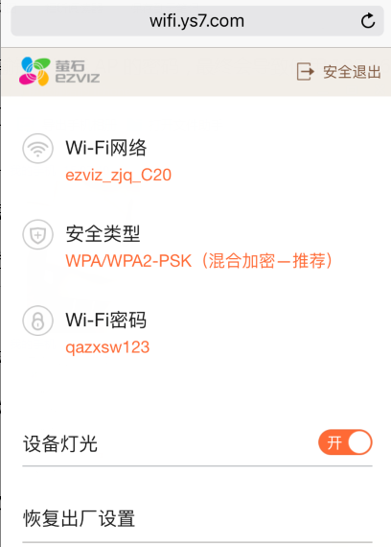 | 低 | 考虑增加中继器的后台管理功能 | 暂不纳入规划
18 |  | 日常使用连接中继器的速度较慢 | 选择中继器的WiFi连接时，其需近20多s（一直显示正在连接），才能连接成功；同时段的连接其他网络仅需1-2s；【P07】 | 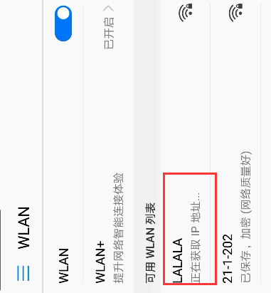 | 中 | 优化中继器的抗干扰能力 |  |  | 再次重连连接下是否出现这个问题（确认中继器是否正常连接了，绿灯常亮）
19 |  | 中继器连接路由器之后其信号损耗较多 | AP的上行速度为0.1M/s，下载为0.5M/s，但连接的中继器其上行仅为34kb/s，下载0.2M/s，其网络信号不足原网络的一半（AP与中继器仅隔一堵承重墙）；【P07】 | / | 中 | 优化中继器连接之后的网络的损耗 |  |  | 中继器正常理论上就会减半信号
20 | 日常使用（萤石终端） | 中继器信号接收能力相对较弱--日常连接摄像机不稳定 | 在日常的与摄像机的使用过程中，C2mini多次出现掉线的现象，且预览过程会出现卡顿、黑屏等现象，重启中继器后，其恢复正常【P09】 | / | 中 | 优化中继器的性能 | 已解决 |  | 目前有新的包
21 |  | 中继器的性能较差 | 使用中继器之后，摄像机连接后，其信号相比之前直连路由器的相对较差，在APP预览时需加载一会儿才能缓存成功【P07】 | / | 中 | 优化中继器连接之后的网络的损耗 |  |  | 与用户环境有关（用户是否理解有误）
22 | 说明书 | 说明书内容不够全面 | 1）缺少中继器与主路由的安装距离及使用范围，导致用户不清楚其工作距离；【p07】 2）缺少中继器正确的使用位置，导致用户在使用过程中不清楚将中继器放置在路由器周边还是使用终端的周边； | / | 低 | 增加相关信息 | 暂不纳入规划 |  | 线下指导
23 |  | 部分信息不够明显 | 用户不清楚该如何重置中继器，在说明书上找不到相关重置信息，实则位于外观介绍中【P04】 | / | 低 | 可考虑在连接模块的增加“注，告知用户若之前连接过，如何重置的问题” | 解决中 |  | 在设备WPS上增加“长按10s可重置”；

